轴
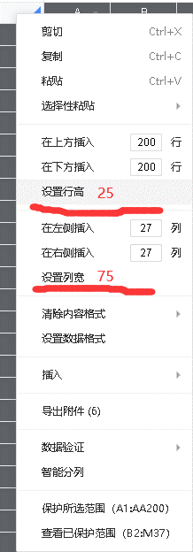
 | A1 |  |  |  |  |  |  | 轴 | LULU
 |  |  |  |  |  |  |  |  |  |  | 复制到腾讯文档方法,带图片无法直接复制只能导入
 |  |  |  |  |  |  |  |  |  | 

 | 角色要求 | 等级 |  | 等级 |  | 等级 |  | 等级 |  | 等级
 |  | 星级 |  | 星级 |  | 星级 |  | 星级 |  | 星级
 |  | Rank |  | Rank |  | Rank |  | Rank |  | Rank
 |  | 专武 |  | 专武 |  | 专武 |  | 专武 |  | 专武

帧数 | 时间 | 角色 | 动作 |  | 伤害 |  | 备注

 |  | BOSS | BOSS UB
 | 001 | TIME UP! 暂停报伤害！ 别滑刀！ 千万别滑刀！

